상품제안서
투톤사각화분 방울토마토/바질/나팔꽃/해바라기 | 상품코드: S13200

 |  |  |  |  |  |  | 02-713-8555 | www.synergygift.co.kr
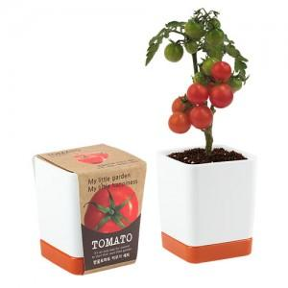 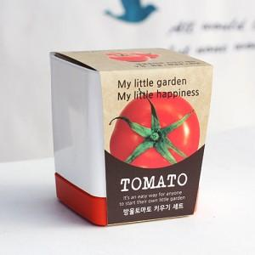 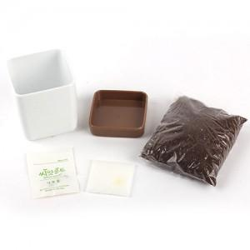

【상세/제작정보】

【인쇄/포장옵션】 | 실크, 스티커, 띠지인쇄 / 비규격미포장

【공급단가】 | 수량 | 500~ | 1,000~ | 3,000~ | 5,000~ | 10,000~
*VAT별도 | 단가 | 3,560원 | 3,430원 | 3,300원 | 3,160원 | 3,080원

【상품 URL】 | https://www.synergygift.co.kr:443/src/goods_detail.php?gdno=503

